雑メモ
● | 固定IPについて

 | ● | 固定IPアドレスとは
 |  | http://www.interlink.or.jp/support/utility/howto.html

 | ● | IP Unnumbered
 |  | http://www.infraexpert.com/study/ip13.html

 | ● | バンドル
 |  | http://www.nttpc.co.jp/yougo/%E3%83%90%E3%83%B3%E3%83%89%E3%83%AB.html

 | ● | CEルータ
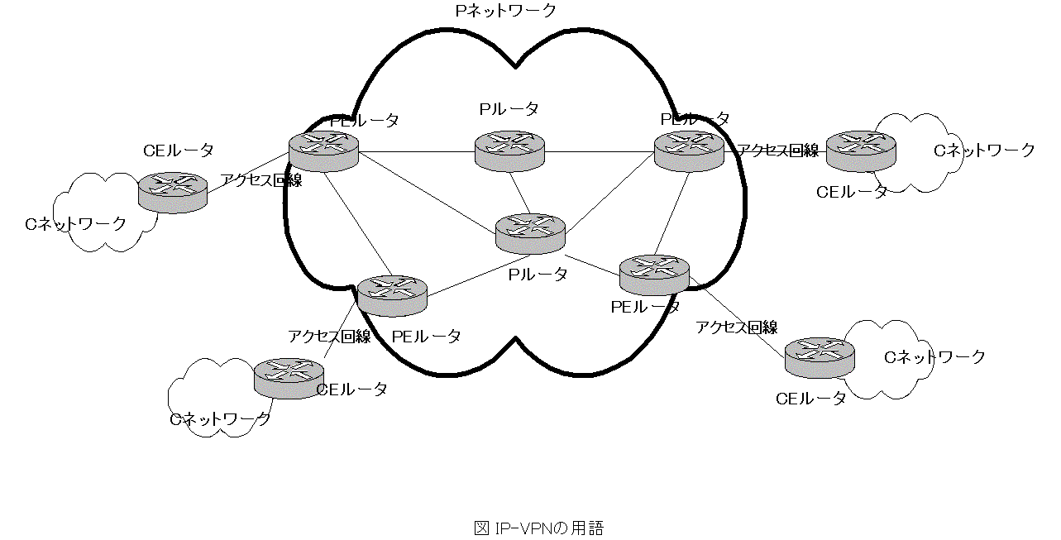
・P(Provider)ネットワーク 通信事業者が構築しているIPネットワーク。IPネットワークを基盤として、MPLSネットワークが構築されています。る。Pネットワークは高度に冗長化されていて、障害が発生しても迂回経路に切り替えられるようになっています。

・C(Customer)ネットワーク 顧客のネットワーク

・P(Provider)ルータ 通信事業者のネットワークを構成するルータで、Pネットワーク内に存在し顧客のルータとの接続を持たないルータです。Pルータは、パケットのラベルを見て、ラベルスイッチを行います。そのため、PルータはMPLSをサポートしていなければいけません。

・PE(Provider Edge)ルータ 通信事業者のネットワークを構成するルータで、顧客のルータであるCEルータと接続するルータ。PネットワークとCネットワークの境界に位置し、IPパケットへのラベルの付加および除去を行います。PEルータは、IP-VPNではもっとも重要なルータで、MPLSだけでなくMP-BGPをサポートする必要があります。

 | ● | HGW
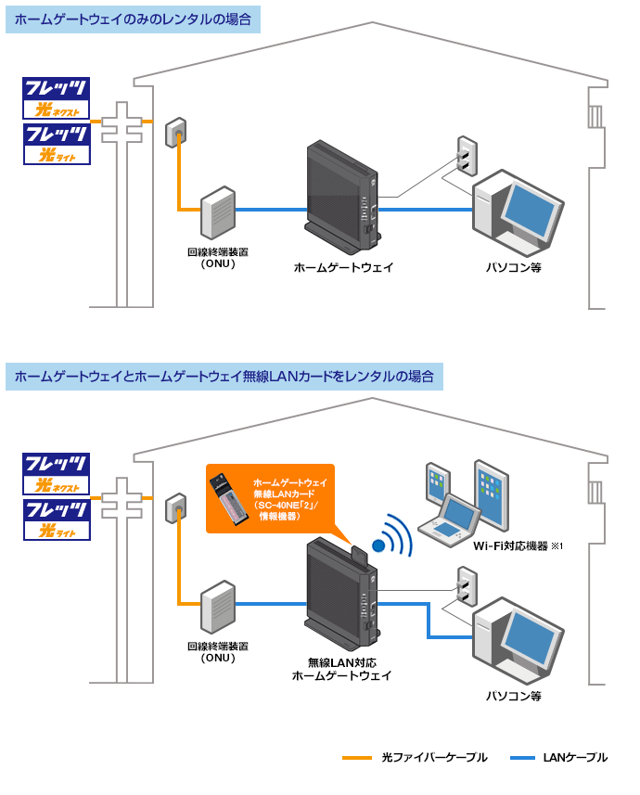

・CE(Customer Edge)ルータ 顧客のネットワークを構成するルータで、通信事業者のPEルータと接続することによってIP-VPNのサービスを利用します。CEルータは特殊な機能は必要なく、通常のIPパケットをルーティングできるルータであればよいです。

 | ● | Abuse
 |  | http://it-words.jp/w/Abuse.html

 | ★ | ネットワーク勉強ページ
 |  | http://www.infraexpert.com/study/

 | ● | ルータエミュレータ
 |  | http://ascii.jp/elem/000/001/130/1130510/

 | ●

IPv4
IPv4

 | http://www.infraexpert.com/study/ipv6z5.html

「ネットワーク ID」は、ネットワークの単位を表しており、ネットワーク ID が等しいコンピュータは同じネットワーク上に存在しているので直接通信ができることを意味している。

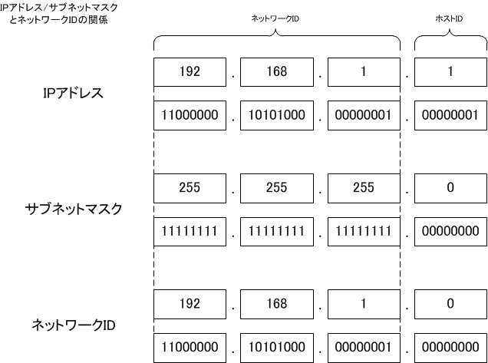

255.255.255.0 は 24 ビットのビットマスクなので、192.168.1.1/24 と表現する。
つまり、左からの「1」の数ビットということになる

IPアドレス AND サブネットマスク = ネットワークID

IPv6
IPv6

ユニキャストアドレス
 | https://www.nic.ad.jp/ja/newsletter/No32/090.html

ユニキャストアドレス

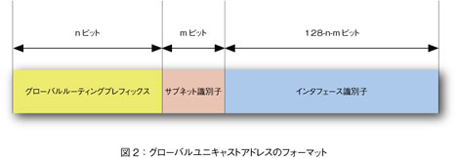

マルチキャストアドレス
ユニキャストアドレス

IPv4overIPv6
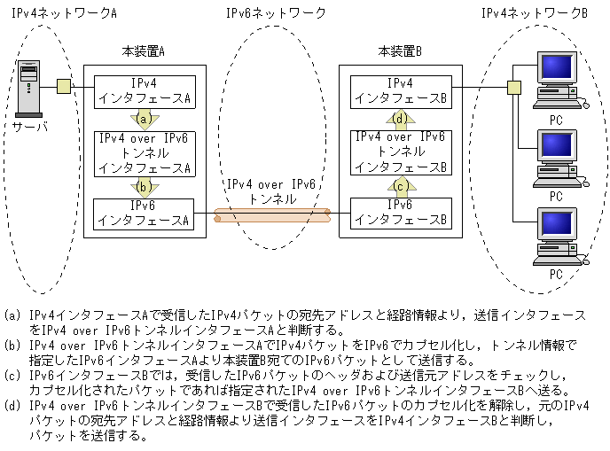
IPv4overIPv6

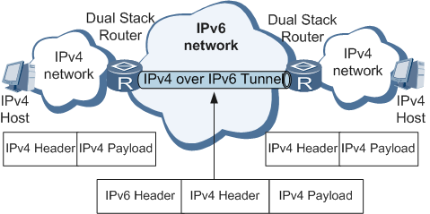

場pドバンドルル

EUI-64
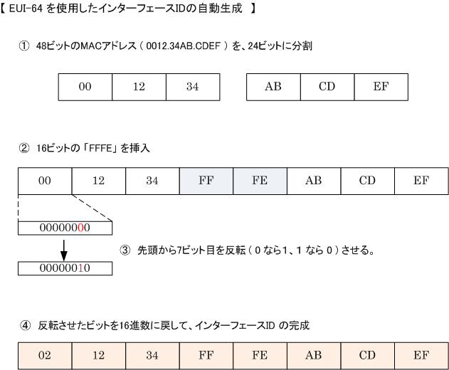
EUI-64

IEEEにより標準化された64ビット長の識別子
MACアドレスから、IPv6を自動生成する手順
自動で行われる
 | http://www.infraexpert.com/study/ipv6z4.html

DHCPv6
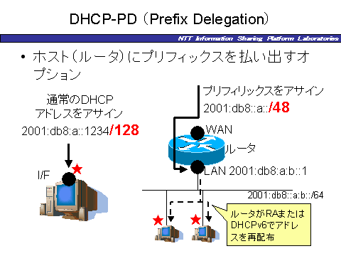
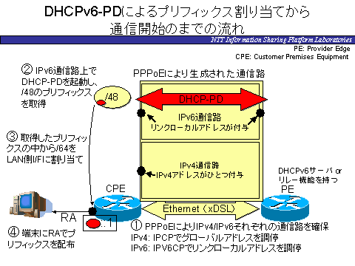
DHCPv6

 | http://www.infraexpert.com/study/ipv6z5.html
RS(Router Solicitation)を送信

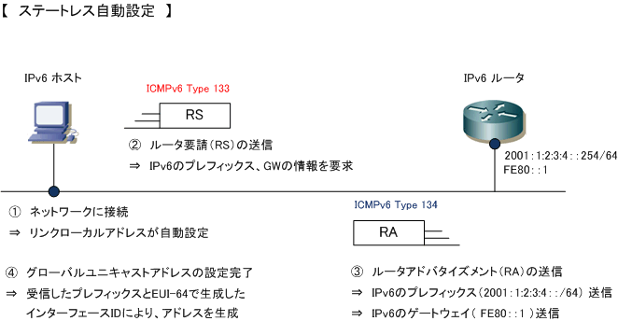

RA(Router アドバタイズメント)を送信

プレフィックス＋EUI-64

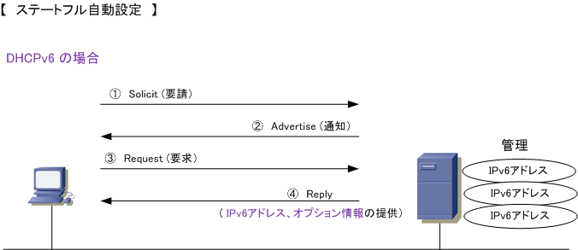
「プレフィックス」と「インターフェースID」をDHCPv6サーバにより割り当てる。DNSなども付与可能

DHCPv6-PD

DHCPv6-PD（prefix delegation）方式では
プレフィックスのみ払い出す
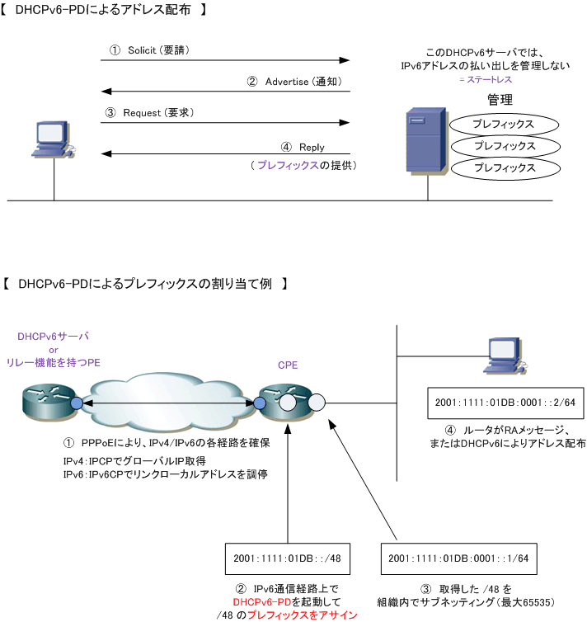

DHCPv6-PD（prefix delegation）方式では
プレフィックスのみ払い出す

デフォルトゲートウェイ
デフォルトゲートウェイ

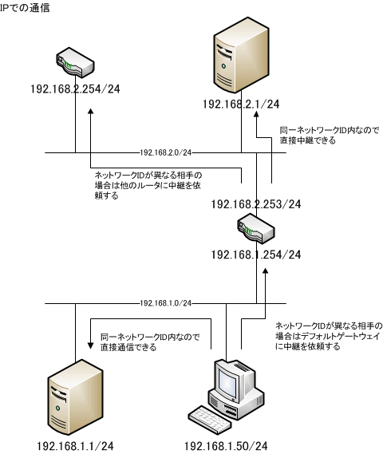

（３）GWが中継する

（２）異なるネットワークIDとの通信にはGWに中継依頼

（１）直接通信

固定IP
固定IP

（１）契約する

自宅
会社
プロバイダ
固定IP使いたいユーザ

ルータ

固定IP用設定

（２）固定IP割り振る
データ
固定IP

一度に複数の固定IPを利用する場合は、「IP Unnumbered」を利用
DNS（Domain Name System）

IP
ドメイン名

外出先

公開

ノートPC
固定IP使いたいユーザ

internet

ドメイン名

外出先からのアクセス可能

Unnumbered
Unnumbered

ルータのWAN側ポートにIPアドレスを割り当てることなく、LAN側だけにIPアドレスを割り当てることで、2台のルータをまるで１台のルータのように扱える技術

通常の設定
ルータ２
ルータ１

LAN側
WAN側
WAN側
LAN側
ユーザ１
WAN
ユーザ２
192.168.254.0/30
192.168.1.0/24
192.168.254.0/30
192.168.1.0/24
192.168.254.0/30

これをUnnumberedにすると

この範囲が仮想的に１つのルータとなるのでユーザ１と２が通信可能

アドレスを割りてない
ルータ２
ルータ１

LAN側
WAN側
WAN側
LAN側
ユーザ１
WAN
ユーザ２
Unnumbered
192.168.1.0/24
Unnumbered
192.168.1.0/24

NAT
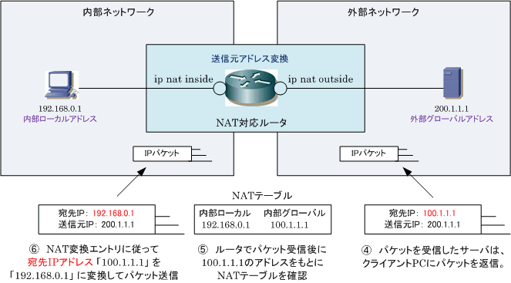
NAT

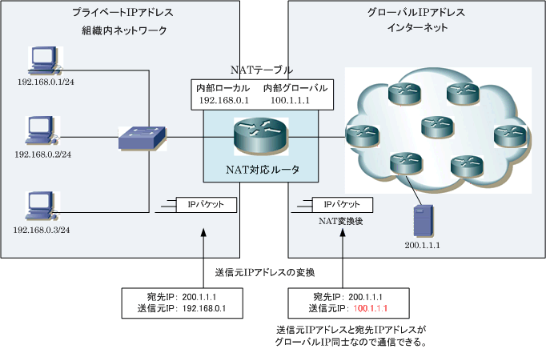

http://www.infraexpert.com/study/ip11.html

PPPoE
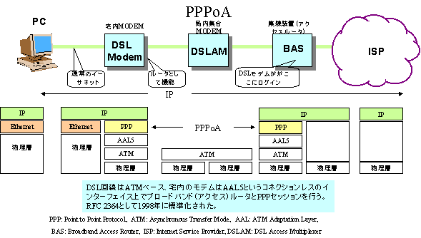
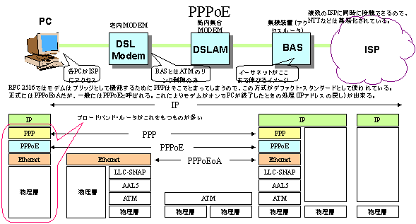
PPPoE
通常の設定
 | http://www.cresc.co.jp/tech/network/NET_TUTORIAL/Section_25.htm

DynamicDNS
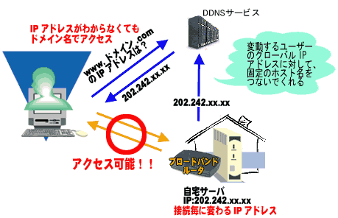
DynamicDNS

★ホスト名とIPアドレスの対応を自動で更新
IPアドレスが変動しても同じドメイン名でアクセス可能
 | http://www.iodata.jp/products/plant/2002/npbbrsx/dyndds1.htm

BGP
BGP

 | http://www.itbook.info/study/p13.html
目的のNetworkに到達する為に経由するAS情報を経路情報として交換する
BGP：パスベクターアルゴリズム

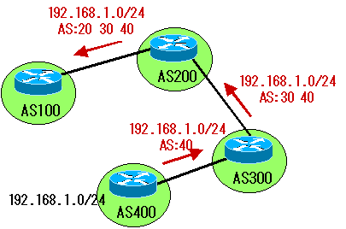

【AS(Autonomous System)：自律システム】

AS400が、AS100に行くまでの経路。
AS100に次の経路情報を持っている
［192.168.1.0/24はAS200-AS300-AS400］

内部BGP【iBGP】と外部BGP【eBGP】

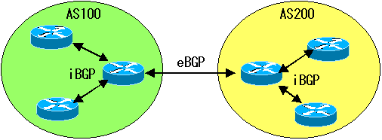

内部BGP【iBGP】と外部BGP【eBGP】

NEXT_HOP
NEXT_HOP

アトリビュートとは定義文字列
 | http://www.infraexpert.com/study/bgpz11.html

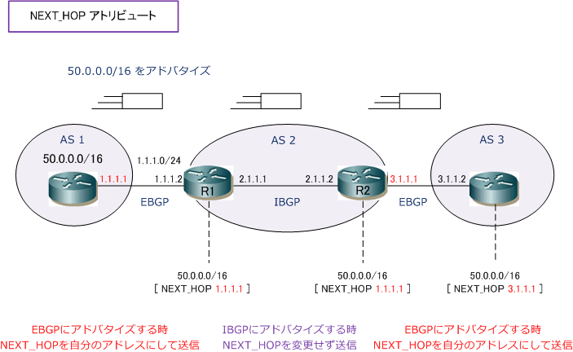

ルータがルーティングプロトコルを使用してルート情報を隣接ルータに教えることをアドバタイズまたは経路広告

AS内のルートのNEXT_HOPアトリビュート

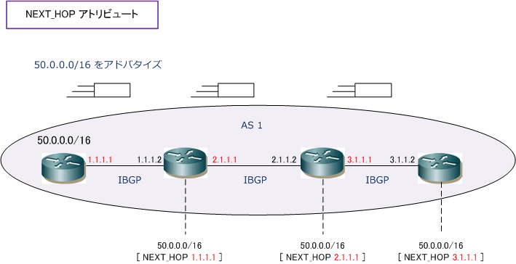

AS内で発生したルートを、AS内でアドバタイズする時は、IGPのネクストホップと同じ考え方となります。
AS内で発生したルートを、AS内でアドバタイズする時は、NEXT_HOPアトリビュートは自分のIPアドレスにして送信します。

マルチアクセスネットワークのNEXT_HOPアトリビュート
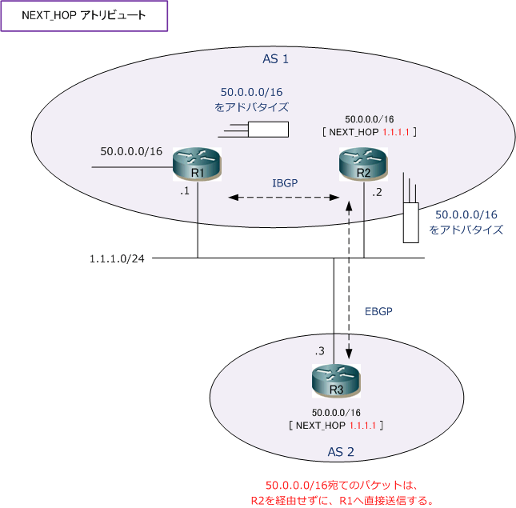

（１）R1が「50.0.0.0/16」をIBGPピアのR2へアドバタイズする時、ネクストホップを「1.1.1.1」とする。

（２）R2が「50.0.0.0/16」をEBGPピアのR3へアドバタイズする時、同じマルチアクセスネットワークであることから、ネクストホップを「1.1.1.1」のまま変更せずに送る。

（３）R3が「50.0.0.0/16」宛てにパケットを送信する場合、R2を経由せずにR1へ直接パケットを送信する。

IPoE
IPoE

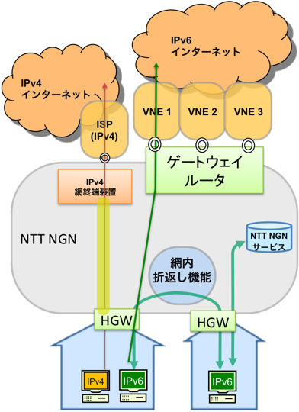

VNE(Virtual Network Enabler)
→事業者の事

POI(Point Of Interface)
→ 通信事業者の回線網同士を接続した箇所

バーチャルホスト
バーチャルホスト

 | http://software.fujitsu.com/jp/manual/manualfiles/M050000/B1WN4991/03/ihs02/ihs00012.htm

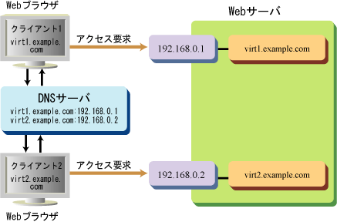

IP/ポート番号ごとにホスト名を割り当てる

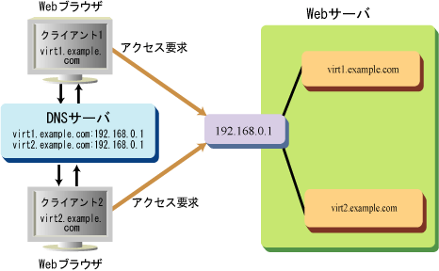
ネームベースのバーチャルホスト
１つのホストに対して、複数のホスト名を割り当てる

